BN(ddcard hbn)審核
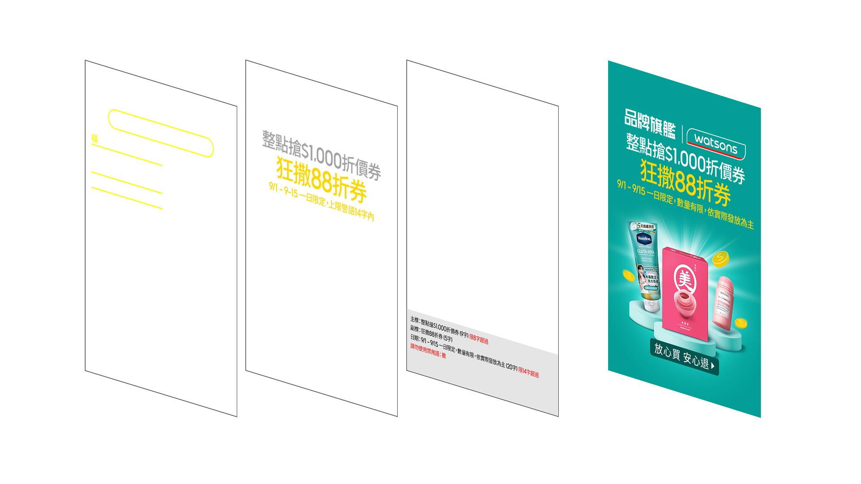
編號 | 審核規範 | 不符規範時，直接在該行後面紅字接續呈現
1 | 副標是畫面中字級最大的，字數限7字內 | 超過/d+字
2 | 主標位置在副標上面，字數限8字內 | 超過/d+字
3 | logo在主標上面，不用理會
4 | 日期在主標下面，是字級最小的，限14字內 | 超過/d+字
5 | 中文每字算1字，英文、數字、特殊符號算0.5字
6 | 日期中常出現的的/符號要特別注意不要誤判為I或是[]
7 | $符號後的數字如果超過3個，一定要有千分位符號 | 請加千分位符號
8 | 先審文字字數後，若圖片尺寸有對應到套框尺寸，先完成套框，於報告第一行顯示尺寸：符合 | (系統抓到的尺寸)，不符合
 | 主標在副標上面 | 往上加70PX內
 | 日期在副標下面 | 往下加50PX內

 | 審圖報告內容：
 | 尺寸：符合 主標：今日整點搶$1,000 (8字) 副標：狂灑88折券 (5字) 日期：9/1 - 9/15 一日限定，數量有限 (12.5字) | 尺寸：1000x980，不符合 主標：今日整點瘋搶$1,000 (9字) 超過8字 副標：618狂撒88折券 (6.5字) 禁用語：618、撒 日期：9/1 - 9/15 一日限定，數量有限，依實際發放為主 (20字) 超過14字 禁用語： (1)如逢大促檔期不可使用 618 (2)撒請改成灑

例外


